Sheet1
附件6 上海工业博物馆重要事件推荐表
序号 | 开始时间 年 月 日 | 结束时间 年 月 日 | 事件标题 | 事件描述 | 相关图片 | 相关视频 | 地址 | 人物
示例 | 1959-02-14 | 1962-06-22 | 研制第一台国产万吨水压机 | 万吨水压机作为第一台国产大机器，它不但标志着中国重型机器制造业步入了新的水平，而且体现了中国工人和技术人员自力更生发奋图强的精神，增强了中国人的民族自信心，也提升了中国的国际形象。 | 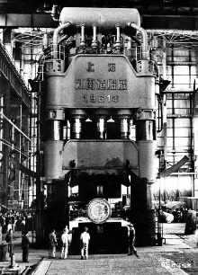 | https://www.bilibili.com/video/BV18a4y1P79B/ | 上海重型机器厂 | 总设计师：沈鸿；设计组长：林宗棠；技术组长：徐希文
1
2
3
4
5
6
7
8
9

